상품제안서
임팩트 휴대용 논슬립 7단계 각도조절 독서대 | 상품코드: S29629

 |  |  |  |  |  |  | 02-713-8555 | www.synergygift.co.kr
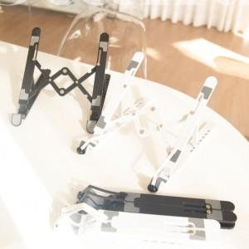 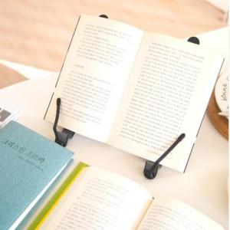

【상세/제작정보】 | <p><span style="font-size: 18.6667px;">※ 기본수량 미만 발주 진행시 별도 문의 바랍니다.</span></p><p><span style="font-size: 18.6667px;">※ 운임비 별도 발생 됩니다.</span></p>

【인쇄/포장옵션】 | 불박 / 부직포포장

【공급단가】 | 수량 | 30~ | 100~ | 300~ | 1,000~ | 3,000~
*VAT별도 | 단가 | 17,290원 | 16,350원 | 15,560원 | 15,160원 | 14,890원

【상품 URL】 | https://www.synergygift.co.kr:443/src/goods_detail.php?gdno=29629

